map
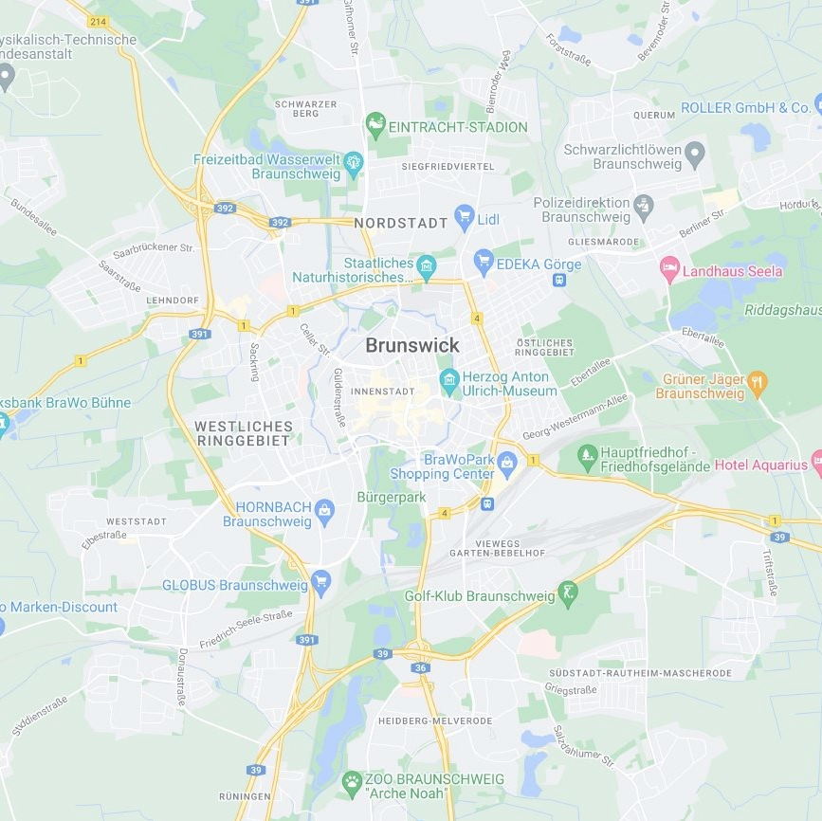
L | L | L | L | L | L | L | L | L | L | L | L | L | L
L | L | L | L | L | L | L | L | L | L | L | L | L | L
L | L | L | L | L | L | L | L | L | L | L | L | G | G
B | G | G | L | L | B | L | L | L | L | L | L | L | W
L | L | L | G | L | L | L | L | L | G | L | L | L | L
L | L | L | L | G | G | L | L | G | L | L | G | G | L
L | L | G | L | L | L | L | B | L | G | L | L | G | G
G | G | G | L | G | G | M | G | L | G | G | G | L | L
L | M | B | L | G | L | L | L | L | L | L | L | L | L
L | L | L | L | L | L | L | L | L | L | G | L | L | L
L | L | G | L | L | L | L | L | L | L | L | L | L | L
L | L | L | L | L | L | L | L | L | W | L | W | W | B
L | L | L | W | L | L | L | W | L | L | L | L | L | L
L | L | L | L | L | L | L | L | L | L | L | L | L | L

